Oppskrift
Scampispyd med Oyster og Sweet ChilisausScampispyd med Oyster og Sweet Chilisaus
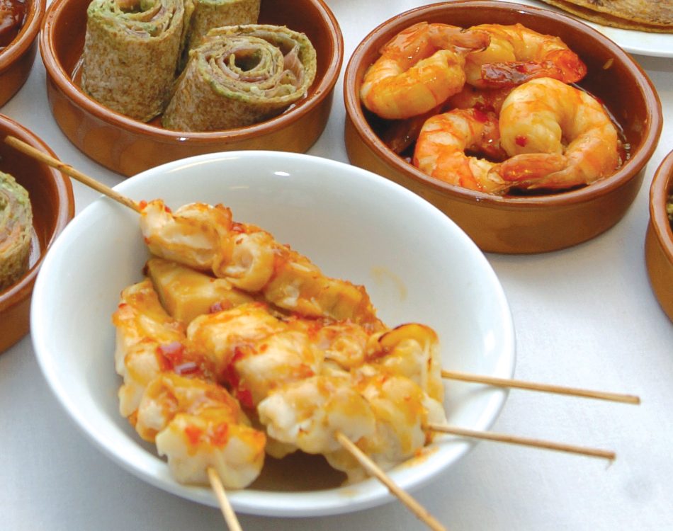

Pensle scampispyd eller single scampi med litt sweet chili. Stekes eller grilles i ovn eller plate. Bland sammen resten av sweet chilisausen og oystersaus. Varmes lett etter ønske. Vend de stekte scampiene i blandingen like før servering! Tips: I Tapasrettene er porsjonene små, og beregnet utfra at et måltid består av 3-10 små porsjoner. Pensle scampispyd eller single scampi med litt sweet chili. Stekes eller grilles i ovn eller plate. Bland sammen resten av sweet chilisausen og oystersaus. Varmes lett etter ønske. Vend de stekte scampiene i blandingen like før servering! Tips: I Tapasrettene er porsjonene små, og beregnet utfra at et måltid består av 3-10 små porsjoner.
Number of servingsNumber of servings | 1
EPDEPD | ProductProduct | Per servingPer serving |  | TotalTotal |  | QtyPerPackQtyPerPack | PackSizePackSize | PackUnitPackUnit | PackagingPackaging | ItemsItems
 | Paradiso Scampi Spyd RPDTO 41/55 Paradiso Scampi Spyd RPDTO 41/55 | 0.04 | kgkg | 0 | kgkg |  |  |  |  | 0
26528572652857 | Oyster Sauce *(Bløtdyr)Oyster Sauce *(Bløtdyr) | 0.01 | ll | 0 | ll | 6 | 1 | ll | 6x1l6x1l | 0
42044004204400 | Sweet Chili Dip Sauce *(kan inneholde spor av Sesamfrø)Sweet Chili Dip Sauce *(kan inneholde spor av Sesamfrø) | 0.01 | ll | 0 | ll | 12 | 1 | ll | 12x1l12x1l | 0
 | Chili sambal sauce Chili sambal sauce | 20 | mlml | 0 | mlml |  |  |  |  | 0

 | * Allergens* Allergens

